Principal
777 | .

 |  | tratamientos termicos 4

Seleccione la opción a consultar y/o Actualizar
Resultados de Calidad
Productividad
Información Util
Graficos Generales
Propiedades Mecanicas
Propiedades Mecanicas
Juntas Procesadas

Dureza de Temple

Mediciones

 | Tipo
 | Virgen
 | Recup

 | Tipo
 | Casing
 | Tubing

 | Grados
 | L80
 | N80
 | P110
 | J55
 | X42
 | Z55

 | Diametros
 | 23
 | 27
 | 31
 | 41
 | 51
 | 65
 | 70
 | 85

 | Espesor
 | 190
 | 217
 | 250
 | 254
 | 271
 | 304
 | 317
 | 362

 | Materiales
 | SIDOR
 | NUCOR
 | USIMINAS
 | CST

 |  |  |  | ,,,,,,,,,,,,,,,,,,,,,,,,,,,,,,,,,,,,,,,,,,,,,-

 |  |  | 0 | ,,,,,,,,,,,,,,,,,,,,,,,,,,,,,,,,,,,,,,,,,,,,,,,,,,,,,,,,,,,,,,,,,,,,,,,,,,,,,,,,,,-,-,0

 |  |  | 0

 |  |  | 0

 |  | ,,,,,,,,,,,0
 |  | ,
 |  | ,

 |  | ,,,,,,,,,,,,,,,,,,,,,,,,,,,,,,,,,,,,,,,,,,,,,,,,,,,,,,,,,,,,,,,
 |  | ,,
 |  | 0,,
 |  | ,

 | 0 | 0 | 0 | 0 | 0 | 0 | 0 | 0 | 0 | 0 | 0

Resultados
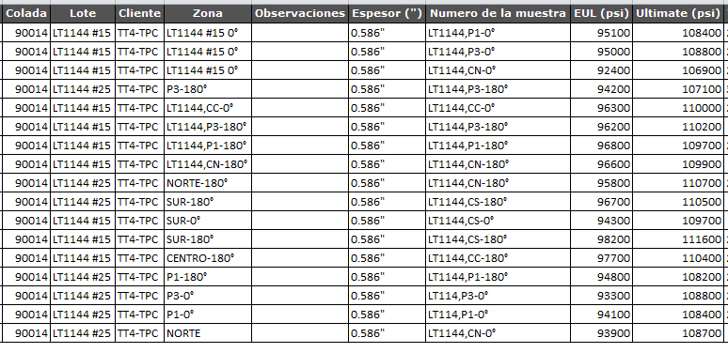
Exportar
 |  |  |  |  | Tratamientos Termicos - Linea 3
 |  |  |  |  | Resultados de Calidad |  |  |  |  |  |  |  | Cuerpo |  | Cuerpo Centro |  |  |  |  |  | Cuerpo |  | Horno de austenizado |  |  |  | Cabezal |  | Horno de revenido |  |  |  |  | CUERPO
 |  |  |  |  | CN80114,4-14,9 TPC |  |  |  |  |  |  |  | NORTE |  | P3 |  | Centro |  | P1 |  | SUR |  | Calentamiento1 |  | Empape | TC | Velocidad/pasaje | Flujo | Calentamiento 1 |  | Empape |  | TC | P5 |  | P4 |  | P2
Tipo | OD (mm) | WT (mm) | Grado | Fecha | Proveedor | Lote | Colada | OP | Clave | %CE | Ti/N | No. Tubo | YS | UTS | YS | UTS | YS | UTS | YS | UTS | YS | UTS | L1 °C | L2 °C | L1 °C | seg | m/s | m3/h | L1 °C | L2 °C | L1 °C | L2 °c | seg | YS | UTS | YS | UTS | YS | UTS
TPC | 114 | 14.9 | N80Q | 19-Apr-16 | SEAMLESS | 1144 | 90014 | 1795001 | 364 | 53 | 3.28 | 15 | 92.4 | 106.9 | 95.0 | 108.8 | 96.3 | 110.0 | 96.8 | 109.7 | 94.3 | 109.7 | 890 | 800 | 920 | 165 | 0.18 | 1420 | 670 | 555 | 680 | 680 | 165
TPC | 114 | 14.9 | N80Q | 19-Apr-16 | SEAMLESS | 1144 | 90014 | 1795001 | 364 | 53 | 3.28 | 25 | 93.9 | 108.7 | 94.2 | 107.1 |  |  | 94.8 | 108.2 | 96.7 | 110.5 | 890 | 800 | 920 | 165 | 0.18 | 1420 | 670 | 555 | 680 | 680 | 165

Produccion
 |  |  |  |  |  | PRODUCCION LINEA DE TRATAMIENTOS TERMICOS 4
 |  |  |  |  |  |  |  |  | CN80 114,4 --14,9 TPC
 |  |  |  |  |  |  |  |  |  |  |  |  |  |  |  |  |  |  |  |  |  |  |  |  |  |  |  |  |  | CICLO | 65 Seg
 |  |  |  |  |  |  | 48 | HORNO AUSTENIZADO |  |  |  |  |  |  | HORNO REVENIDO |  |  |  |  |  |  |  |  |  |  |  |  |  | T/Hr H. Temple
 |  |  |  |  |  |  |  | Definitivos |  | Parciales |  |  |  |  | Definitivo |  | Parciales |  |  |  |  |  |  |  |  |  |  |  | T/Hr H. Revenido
Fecha | Turno | OP | proveedor | COLADA | Lote | Proces | rango lote | TMT | Muestra temple completa | Sobre - permanecia | Baja | Alta | Otra | Anillo de Temple | Muestra Tensión Completa | TMT | Baja | Alta | Otra | Anillo de Tensión | Sobre - permanecia | Aprobados | Acumulados | ESTADO | Estado B7 | Estado DO | Estado L1 | Estado 29 | Estado 55 | Liberado | Estado 35 | Col. Externa
EGP Alcanzada en la Producción de 2 3/8"
 | #¡REF! | #¡REF! | #¡REF! | #¡REF!
0 | 0 | 0 | 0 | 0
EGP Alcanzada en la Producción de 2 3/8"
 | #¡REF! | #¡REF! | #¡REF! | #¡REF!
0 | 0 | 0 | 0 | 0
EGP Alcanzada en la Producción de 2 3/8"
 | #¡REF! | #¡REF! | #¡REF! | #¡REF!
0 | 0 | 0 | 0 | 0
EGP Alcanzada en la Producción de 2 3/8"
 | #¡REF! | #¡REF! | #¡REF! | #¡REF!
0 | 0 | 0 | 0 | 0
EGP Alcanzada en la Producción de 2 3/8"
 | #¡REF! | #¡REF! | #¡REF! | #¡REF!
0 | 0 | 0 | 0 | 0
EGP Alcanzada en la Producción de 2 3/8"
 | #¡REF! | #¡REF! | #¡REF! | #¡REF!
0 | 0 | 0 | 0 | 0
EGP Alcanzada en la Producción de 2 3/8"
 | #¡REF! | #¡REF! | #¡REF! | #¡REF!
0 | 0 | 0 | 0 | 0
EGP Alcanzada en la Producción de 2 3/8"
 | #¡REF! | #¡REF! | #¡REF! | #¡REF!
0 | 0 | 0 | 0 | 0
EGP Alcanzada en la Producción de 2 3/8"
 | #¡REF! | #¡REF! | #¡REF! | #¡REF!
0 | 0 | 0 | 0 | 0
EGP Alcanzada en la Producción de 2 3/8"
 | #¡REF! | #¡REF! | #¡REF! | #¡REF!
0 | 0 | 0 | 0 | 0
EGP Alcanzada en la Producción de 2 3/8"
 | #¡REF! | #¡REF! | #¡REF! | #¡REF!
0 | 0 | 0 | 0 | 0
EGP Alcanzada en la Producción de 2 3/8"
 | #¡REF! | #¡REF! | #¡REF! | #¡REF!
0 | 0 | 0 | 0 | 0
EGP Alcanzada en la Producción de 2 3/8"
 | #¡REF! | #¡REF! | #¡REF! | #¡REF!
0 | 0 | 0 | 0 | 0
EGP Alcanzada en la Producción de 2 3/8"
 | #¡REF! | #¡REF! | #¡REF! | #¡REF!
0 | 0 | 0 | 0 | 0
EGP Alcanzada en la Producción de 2 3/8"
 | #¡REF! | #¡REF! | #¡REF! | #¡REF!
0 | 0 | 0 | 0 | 0
EGP Alcanzada en la Producción de 2 3/8"
 | #¡REF! | #¡REF! | #¡REF! | #¡REF!
0 | 0 | 0 | 0 | 0
EGP Alcanzada en la Producción de 2 3/8"
 | #¡REF! | #¡REF! | #¡REF! | #¡REF!
0 | 0 | 0 | 0 | 0
EGP Alcanzada en la Producción de 2 3/8"
 | #¡REF! | #¡REF! | #¡REF! | #¡REF!
0 | 0 | 0 | 0 | 0
EGP Alcanzada en la Producción de 2 3/8"
 | #¡REF! | #¡REF! | #¡REF! | #¡REF!
0 | 0 | 0 | 0 | 0
EGP Alcanzada en la Producción de 2 3/8"
 | #¡REF! | #¡REF! | #¡REF! | #¡REF!
0 | 0 | 0 | 0 | 0
EGP Alcanzada en la Producción de 2 3/8"
 | #¡REF! | #¡REF! | #¡REF! | #¡REF!
0 | 0 | 0 | 0 | 0
EGP Alcanzada en la Producción de 2 3/8"
 | #¡REF! | #¡REF! | #¡REF! | #¡REF!
0 | 0 | 0 | 0 | 0
EGP Alcanzada en la Producción de 2 3/8"
 | #¡REF! | #¡REF! | #¡REF! | #¡REF!
0 | 0 | 0 | 0 | 0
EGP Alcanzada en la Producción de 2 3/8"
 | #¡REF! | #¡REF! | #¡REF! | #¡REF!
0 | 0 | 0 | 0 | 0
19-Apr-16 | 3 | 1795001 | SEAMLESS | 80116 | 1144 | 30 | 1 al 30 | 0 | 1 | 0 | 0 | 0 | 0 | 0 | 2 | 0 | 0 | 0 | 0 | 1 | 0 | 27
 |  |  | SEAMLESS

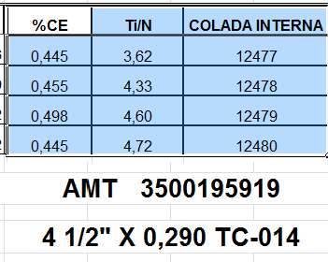
 |  |  |  |  |  |  |  |  | 1322

